比賽成績
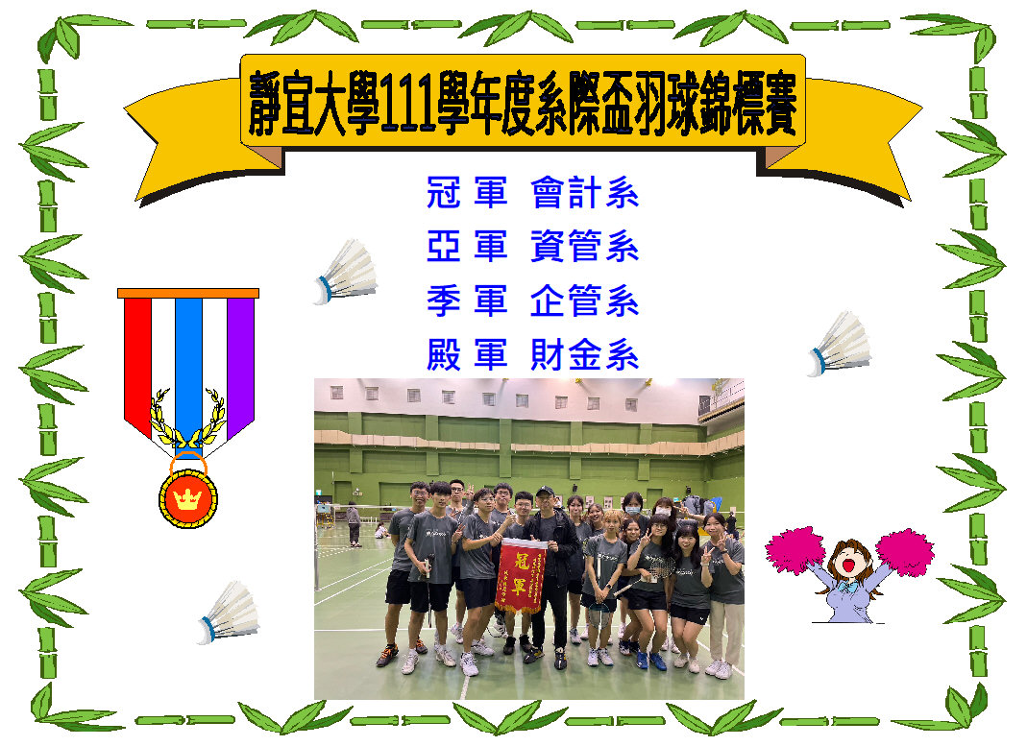

賽程表
團15(冠亞賽)

團14(季殿賽)

團12
團13

團8
團9
團10
團11

團1
團2
團3
團4
團5
團6
團7

